20190527 (2)
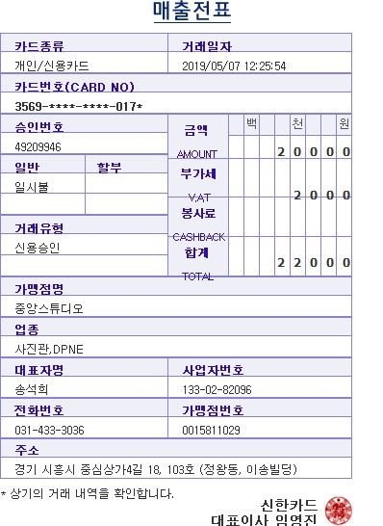
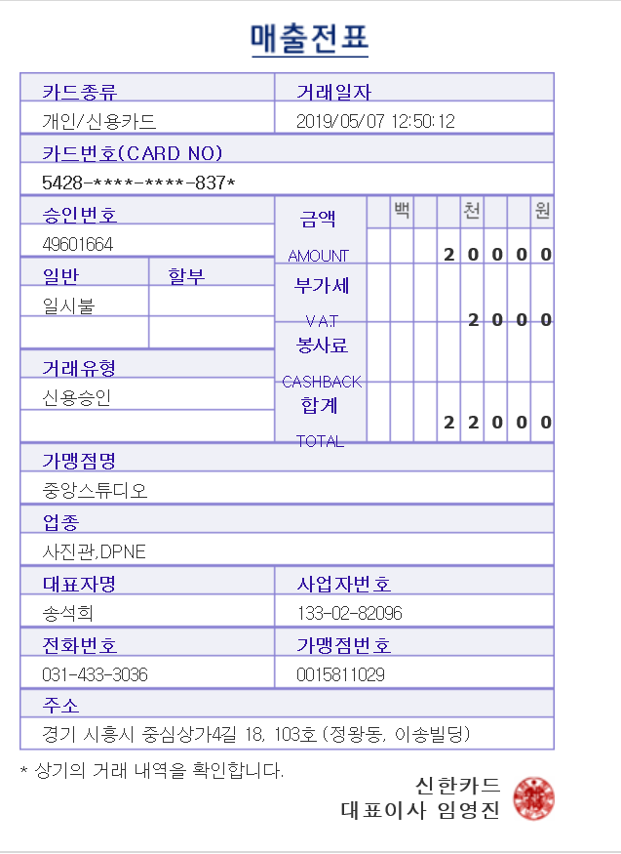
2019년 05월 |  | 개인경비 청구서

문서번호 |  |  | 결재 | 신청자 | 확인 | 대표이사
신청년월 | 2019년 05월 |  |  | 전호수

사용일자 | 계정과목 | 내역 |  | 결재형태 | 금액 | 증빙 | 기타 | 660
2019-05-07 | 지급수수료 | 여권 사진 촬영비(신현철) |  |  | 22,000 |  |  | 171.84
2019-05-07 | 지급수수료 | 여권 사진 촬영비(안상현) |  |  | 22,000 |  |  | 113,414.40

개인청구 |  |  | 분 합계 |  | 44,000
법인카드 |  |  | 분 합계 |  | -
- 증빙 첨부

